Aufgabe
ISBN | Buchtitel | Autor | Preis | Satus | ISBN | 123-456
123-456 | Buch A | Autor A | 12.99 € | Auf Lager | Titel |  | <- Ausfüllen
123-457 | Buch B | Autor B | 9.95 € | Nicht lieferbar | Autor |  | <- Ausfüllen
123-458 | Buch C | Autor C | 27.00 € | Auf Lager | Preis |  | <- Ausfüllen
123-459 | Buch D | Autor D | 9.95 € | Auf Lager | Status |  | <- Ausfüllen
123-460 | Buch E | Autor E | 17.99 € | Nachbestellt
123-461 | Buch F | Autor F | 5.99 € | Auf Lager

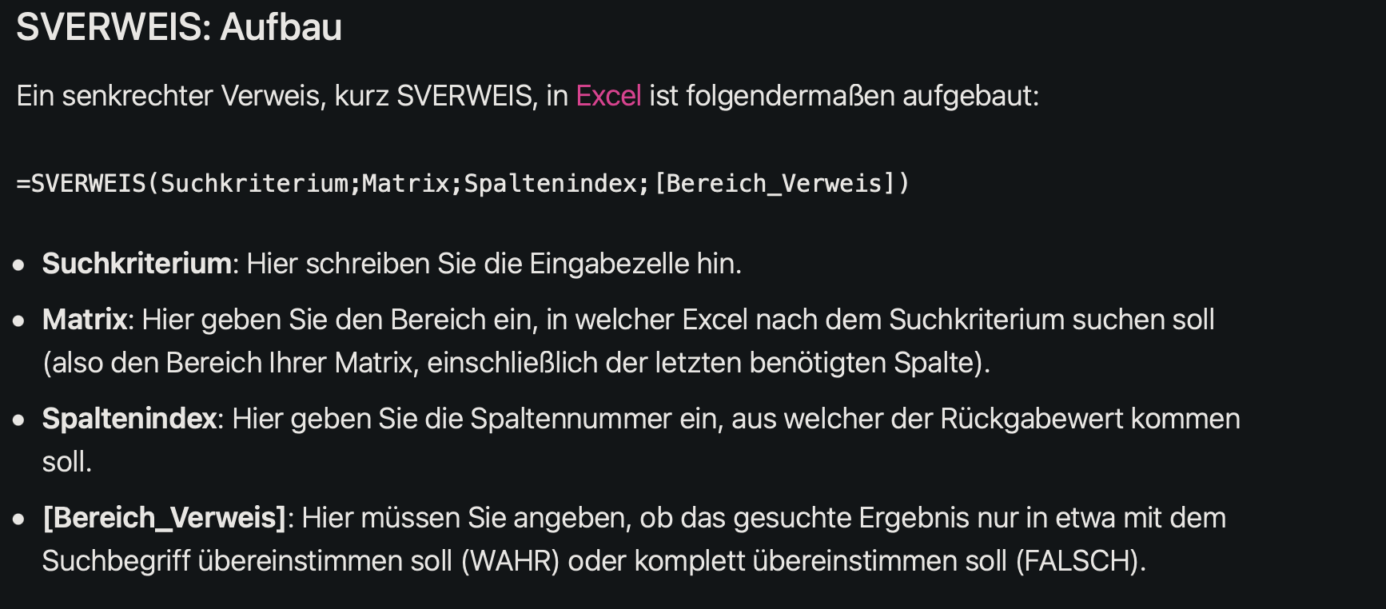

 |  |  |  |  |  |  |  | "=SVERWEIS(Suchkriterium; Matrix;Spaltenindex; (Bereich_Verweis))"
 |  |  |  |  |  |  |  | Suchen: ISBN (steht in H1)
 |  |  |  |  |  |  |  | wo suchen wir?
 |  |  |  |  |  |  |  | Titel steht in Spalte B also 2(da index immer eine Zahl sein muss)
 |  |  |  |  |  |  |  | Bereich_Verweis: FALSE, da wir genau DIE ISBN suchen

